Formulario
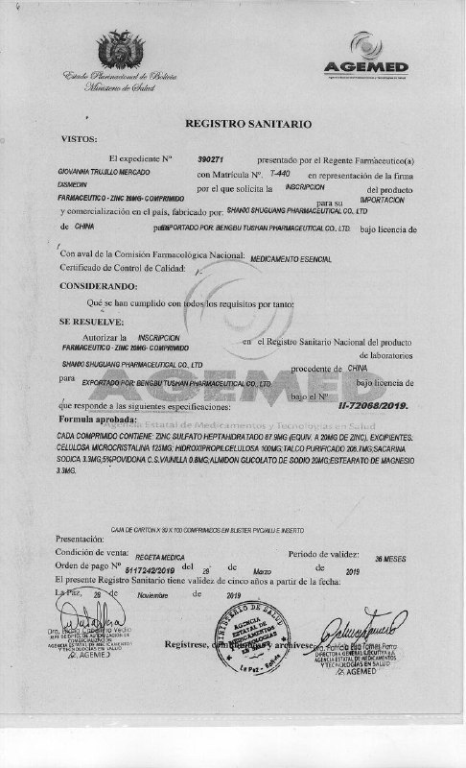
FORMULARIO DE PRESENTACIÓN DE PROPUESTA

NOMBRE DE LA EMPRESA: |  |  |  |  | Nº de NIT o C.I.:
FARMAELIAS S.R.L |  |  |  |  | 246828025
NOMBRE DEL REPRESENTANTE LEGAL O PROPIETARIO: |  |  |  |  | Nº Telefono de Contacto:
JENNY LEE ASFURA JORDAN |  |  |  |  | 79340342

Nota: Poner unicamente el precio unitario ofertado en la columna "Precio Unitario", de los ítems ofertados por su empresa/persona.

N° de Ítem | Nombre Generico | CONCENTRACION | FORMA FARMACEUTICA | Cantidad | Precio Unitario | Precio Total Ofertado
001 | IVERMECTINA 6 MG | 6 MG | COMPRIMIDOS | 3000 | 8.50 | 25,500.00
002 | MULTIVITAMINAS (SEGUN CONCENTRACION ESTANDAR) | (SEGUN CONCENTRACION ESTANDAR) | COMPRIMIDOS | 50000 |  | -
003 | ACIDO ACETIL SALICILICO | 100 MG | COMPRIMIDOS | 50000 |  | -
004 | AZITROMICINA | 500 MG | COMPRIMIDOS | 10000 | 5.50 | 55,000.00
005 | IBUPROFENO | 400 MG | COMPRIMIDOS | 50000 | 0.31 | 15,500.00
006 | DEXAMETASONA | 4 MG/ML | INYECTABLE | 10000 | 2.00 | 20,000.00
007 | OMEPRAZOL | 20 MG | CAPSULA | 50000 | 0.57 | 28,500.00
008 | METFORMINA | 850 MG | COMPRIMIDOS | 50000 | 1.26 | 63,000.00
009 | LEVOFLOXACINA | 500 MG | COMPRIMIDOS | 2000 | 2.80 | 5,600.00
010 | ZINC | 20 MG | COMPRIMIDOS | 20000 | 0.70 | 14,000.00
011 | ACIDO ASCORBICO (VITAMINA C) | 500 MG/ML (2ML) | INYECTABLE | 10000 | 2.95 | 29,500.00
012 | METOCLOPRAMIDA | 10 MG/2ML | INYECTABLE | 5000 | 4.35 | 21,750.00
013 | GLIBENCLAMIDA | 5MG | COMPRIMIDOS | 50000 | 0.22 | 11,000.00
014 | ANTIGRIPAL (PARACETAMOL + ANTIHISTAMÍNICO + VASOCONSTRICTOR CON O SIN CAFEÍNA) | SEGÚN DISPONIBILIDAD | COMPRIMIDOS | 20000 | 0.54 | 10,800.00
015 | BARBIJO N95 |  | PIEZA | 1500 | 19.80 | 29,700.00
016 | ALCOHOL ETILICO (ETANOL) | 70 % A 95 % | SOLUCION 1L | 1000 | 13.50 | 13,500.00
 | TOTAL |  |  |  |  | 343,350.00

1 | REGISTRO SANITARIO IVERMECTINA |  | 2. REGISTRO SANITARIO MULTIVITAMINAS

 |  |  | NO

3 | REGISTRO SANITARIO ACIDO ACETIL SALICILICO |  | 4 REGISTRO SANITARIO AZITROMICINA

 | NO

5 | REGISTRO SANITARIO IBUPROFENO |  | 6 REGISTRO SANITARIO DEXAMETASONA
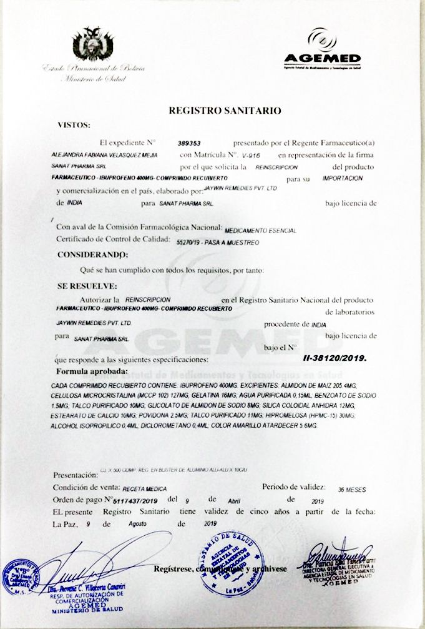
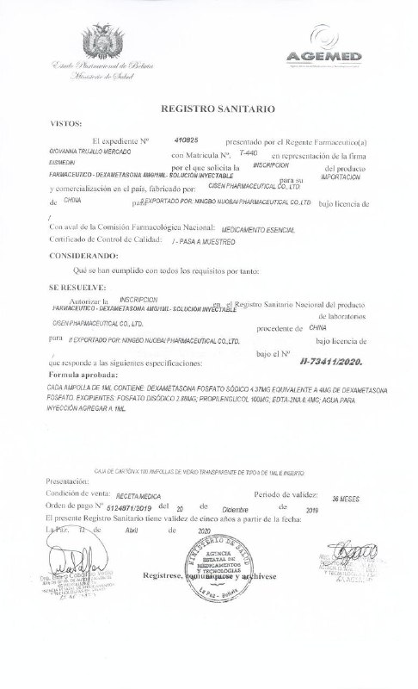

7 | REGISTRO SANITARIO OMEPRAZOL |  | 8.REGISTRO SANITARIO METFORMINA

 | ACIDO ASCORBICO (VITAMINA C) |  | METOCLOPRAMIDA
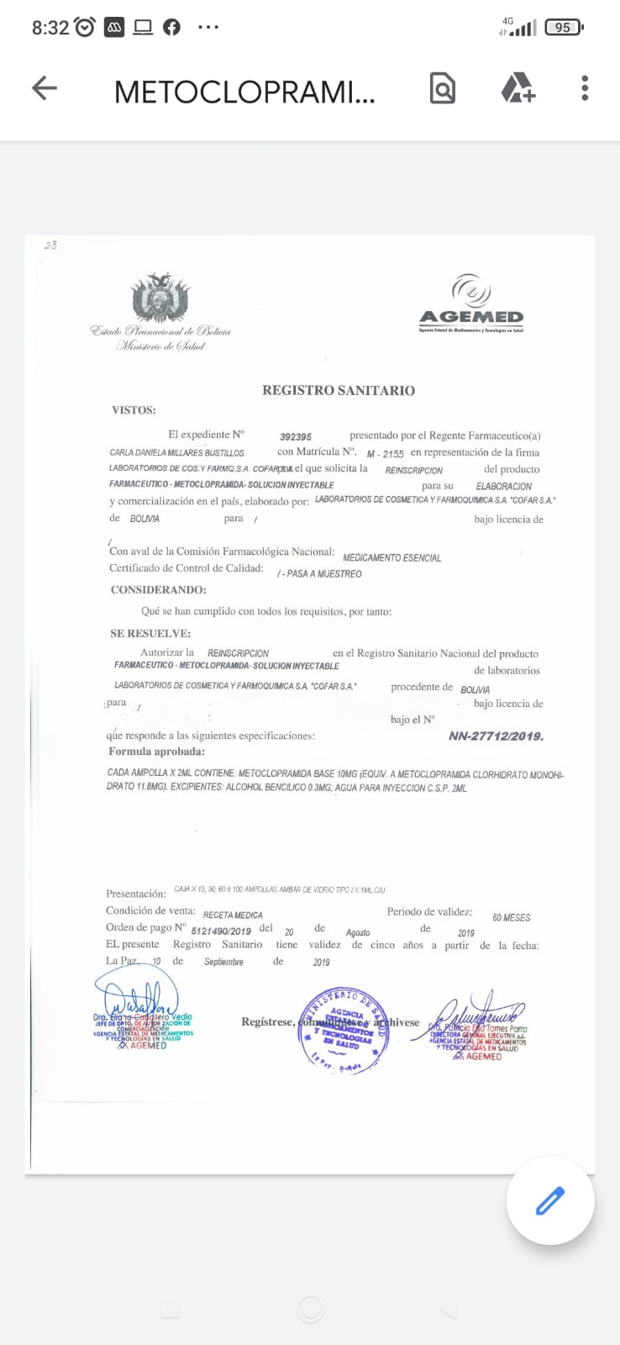

 | REGISTRO SANITARIO GLINBENCLAMIDA |  | REGISTRO SANITARIO LEVOFLOXACINA
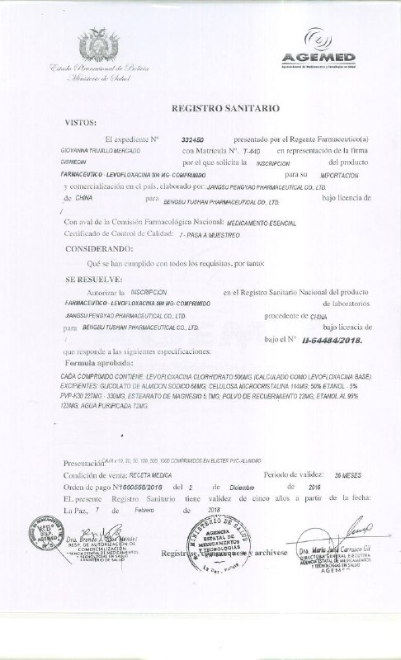
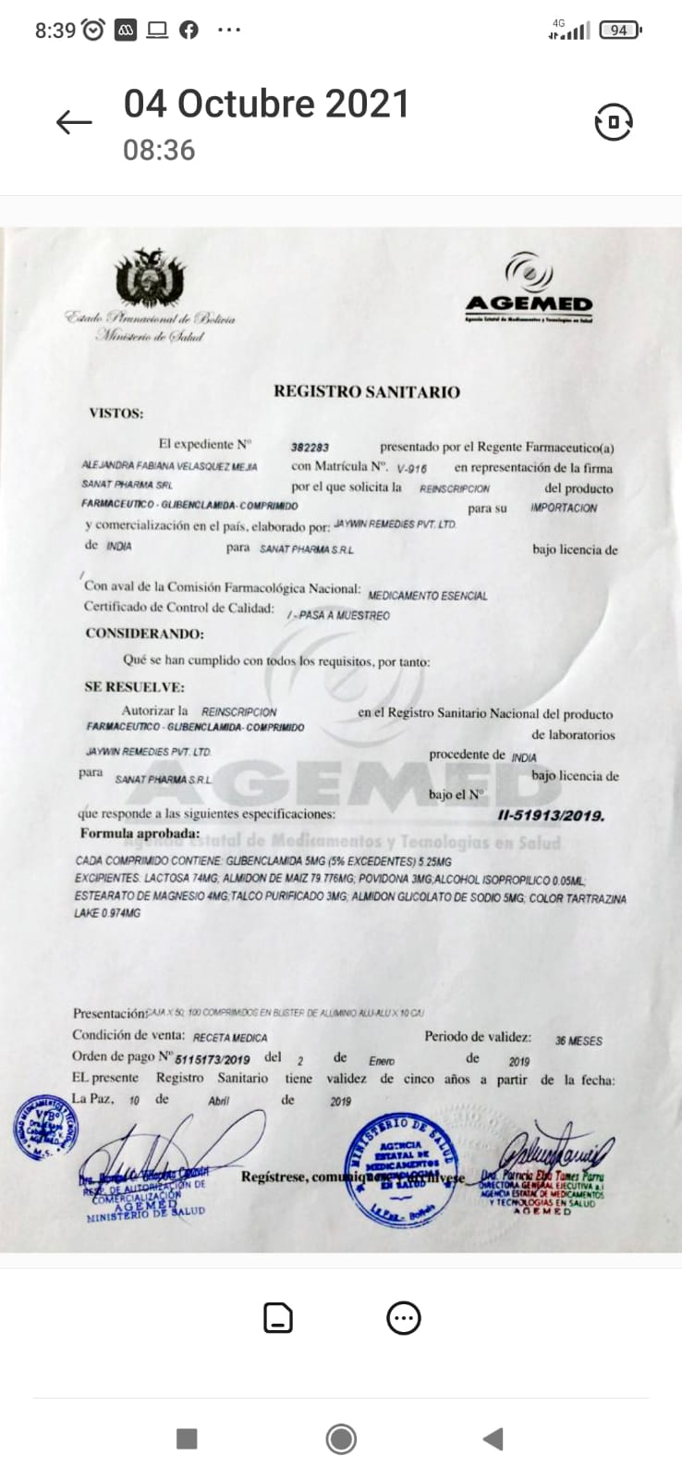

REGISTRO SANITARIO BARBIJOS |  |  | REGISTRO SANITARIO ALCOHOL
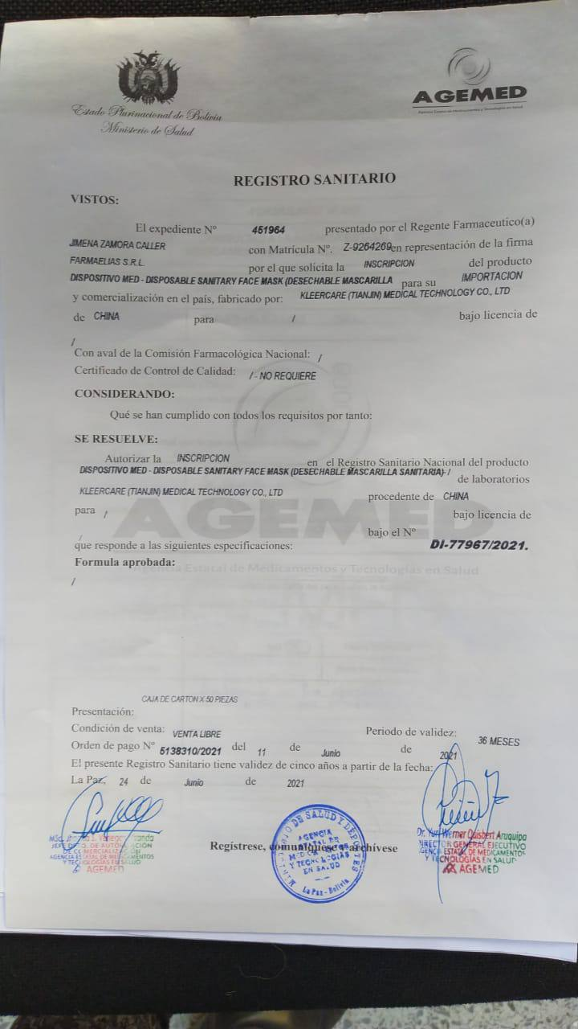

 | REGISTRO SANITARIO ZINC |  | REGISTRO SANITARIO ANTIGRIPAL

